Diagnostico Inicial
Nombre del CAC: | Cosa buena
Fecha de aplicación: | 2020-05-04
Nombre del Técnico/a: | Gerardo Lopez

ORGANIZACIÓN COMUNITARIA

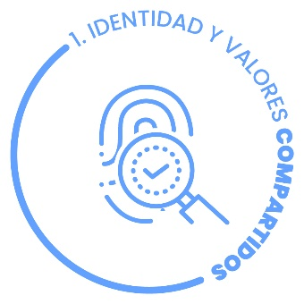 | IDENTIDAD Y VALORES COMPARTIDOS
 | Identidad: Es el conjunto de características y valores con las que una organización se auto identifica y se auto diferencia de las otras organizaciones. Una persona se identifica con su organización cuando existe una percepción de unidad o el sentimiento de pertenencia a ella.
 | Valores: Constituyen nuestro sistema básico de creencias que marca los caminos, las formas o los modos de conducirnos. Los valores compartidos unen los esfuerzos de quienes trabajan juntos, orientan las decisiones y tareas de todos los días y, sobre todo, dan significado a las cosas que se hacen, evitando en muchos casos discusiones improductivas o debates estériles.
 | 0% | 25% | 50% | 75% | 100% | SEMAFORO
Identidad: Las y los sembradores de la CAC han construido una identidad de grupo basada en símbolos, celebraciones, buenas prácticas y valores comunes que los diferencian de otros |  |  |  |  |  | 100%
Pertenencia: La mayoría de las y los sembradores se identifican y se sienten parte del PSV y de su CAC. |  |  |  |  |  | 25%
Valores compartidos: Las y los sembradores de la CAC cuentan con reglas de convivencia, y han logrado rescatar valores para la mejora en sus relaciones y prácticas, tales como: la solidaridad, la cooperación, el trabajo en equipo, la familia, la convivencia, la recuperación de la vida campesina, entre otros. |  |  |  |  |  | 100%
 | PROMEDIO INDICADOR |  |  |  |  | 75%

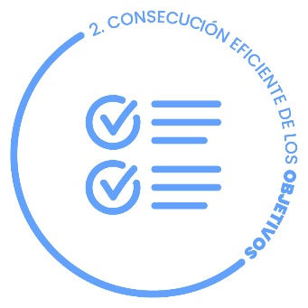 | CONSECUCIÓN EFICIENTE DE OBJETIVOS
 | La eficacia es la capacidad de alcanzar o lograr los objetivos planteados. En cambio, la eficiencia es conseguir los objetivos administrando los recursos sin derrocharlos o consiguiendo más objetivos usando los mismos recursos.

 | 0% | 25% | 50% | 75% | 100% | SEMAFORO
Eficacia: La CAC logra cumplir en tiempo y forma con los objetivos que les implica el PSV, afrontando los obstáculos y resolviéndolos. |  |  |  |  |  | 50%
Eficiencia: La CAC, además de cumplir en tiempo y forma con los objetivos que les implica el PSV, va más allá, consiguiendo otros objetivos que ella misma se plantea a partir de sus propias necesidades, intereses o inquietudes. |  |  |  |  |  | 50%
 | PROMEDIO INDICADOR |  |  |  |  | 50%

 | INTEGRACIÓN Y RESOLUCIÓN DE CONFLICTOS
 | Integración: Un grupo integrado es aquel en el que las relaciones entre las personas que lo conforman son cercanas, sanas y tienen referencias y fines comunes para las actividades colectivas. Para que esto sea así, es fundamental que tengamos reglas claras, buena comunicación y una forma pacífica, justa y eficiente de resolver las diferencias.
 | Resolución: Los conflictos son parte de nuestras vidas, suceden porque somos diferentes en nuestros modos de pensar, sentir y actuar. Por lo tanto, la paz no puede ser la ausencia de ellos, eso sería negar nuestras diferencias. Más bien, la paz es su transformación positiva, sin violencia, atendiendo las necesidades de las partes en conflicto y restaurando las relaciones.
 | 0% | 25% | 50% | 75% | 100% | SEMAFORO
Reglamento: El reglamento de la CAC es claro, es aceptado por todos(as) los(as) sembradores(as), se aplica a todos(as) y es flexible en casos especiales. |  |  |  |  |  | 0%
Comunicación. Existe una comunicación constante, sin distorsiones y a tiempo entre técnicos y sembradores, y entre miembros de la CAC. |  |  |  |  |  | 75%
Convivencia. Las relaciones entre las(os) miembros de la CAC van más allá de lo estrictamente necesario: hay expresiones de solidaridad y espacios de convivencia. |  |  |  |  |  | 75%
Rendición de Cuentas. Existe un protocolo de rendición de cuentas periódicas en la CAC acordado en asamblea por consenso y se aplica. |  |  |  |  |  | 75%
Transformación positiva de conflictos. Los conflictos se abordan de manera no violenta, poniendo en común los intereses y las necesidades de ambas partes. Se resuelven los conflictos a través de acuerdos por consenso y las relaciones entre las personas involucradas quedan restauradas. |  |  |  |  |  | 75%
Protocolos para la paz. Hay canales adecuados y pasos claros para la atención de los conflictos; ambas partes buscan solucionarlos y hay una ruta acordada para escalar de manera gradual la intervención de terceras personas (comité, asamblea, técnicos, facilitadores y coord. territorial). |  |  |  |  |  | 75%
 | PROMEDIO INDICADOR |  |  |  |  | 63%

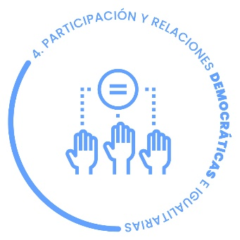 | PARTICIPACIÓN Y RELACIONES DEMOCRÁTICAS E IGUALITARIAS
 | La democracia es una forma hacerse cargo de lo común en la que todas y todos somos corresponsables, y en la que las decisiones se toman a partir de procesos en los que la voz y el voto de cada uno y de cada una vale por igual.

 | 0% | 25% | 50% | 75% | 100% | SEMAFORO
Toma de decisiones. Hay una serie de reglas acordadas para la toma de decisiones en la CAC. Se privilegia la asamblea como espacio de deliberación y se procura el consenso más que la votación. |  |  |  |  |  | 25%
Deliberación democrática. Las decisiones que conciernen a la CAC se toman en asamblea después de un diálogo abierto y participativo en el que las ideas son expresadas y escuchadas atentamente. La voz de todas y de todos tiene la misma importancia. |  |  |  |  |  | 75%
Apropiación colectiva. Existe una dinámica propositiva consolidada. Cualquier integrante de la CAC puede hacer una propuesta de acción o acuerdo a la asamblea, sin importar su edad, su género ni otra condición social. |  |  |  |  |  | 50%
 | PROMEDIO INDICADOR |  |  |  |  | 50%

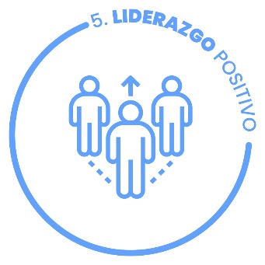 | LIDERAZGO POSITIVO
 | El liderazgo positivo es la conducta que un líder adquiere para desarrollar el potencial de las personas a su cargo y lograr los objetivos del grupo. Hace referencia a un conjunto de buenas prácticas de un líder, como son la confianza, el diálogo, la escucha activa, el dar el ejemplo y otros más. Existen diferentes tipos de liderazgo, influidos en parte por la personalidad y características del líder. En este caso, el liderazgo positivo repercute, como bien dice su nombre, de manera positiva en el grupo, haciéndoles sentir motivados en su trabajo y creando un vínculo sólido entre ellos.
 | Un líder positivo siembra buenas prácticas entre sus compañeros y desarrolla un excelente ambiente de trabajo, donde el equipo puede sentirse integrado y aceptado.

 | 0% | 25% | 50% | 75% | 100% | SEMAFORO
Buenas prácticas de liderazgo: El líder de la CAC tiene las siguientes características: es responsable, tiene autoridad moral, enseña con el ejemplo, es respetuoso, trabajador, honesto, ve por el bien común, tiene iniciativa propia, ayuda a la cohesión del grupo y a resolver conflictos, es aliado del grupo y del PSV. |  |  |  |  |  | 25%
Desarrollo del potencial de los miembros del grupo: El líder de la CAC promueve la participación y corresponsabilidad de los miembros del grupo, delega, motiva, valora y potencia las capacidades de los demás. Promueve el surgimiento de nuevos liderazgos, especialmente de jóvenes y mujeres. |  |  |  |  |  | 100%
Ambiente de trabajo: El líder de la CAC genera un buen ambiente de trabajo, los miembros se sienten a gusto, en confianza y el trabajo fluye adecuadamente. |  |  |  |  |  | 25%
 | PROMEDIO INDICADOR |  |  |  |  | 50%

 | CAPACIDAD DE GESTIÓN, ARTICULACIÓN Y AUTONOMÍA
 | Gestión: Capacidad de conseguir y movilizar recursos de manera eficiente y eficaz, así como de construir política pública, ganar capacidad de inducir y producir cambios.
 | Articulación: En una perspectiva social, la articulación es el acto y resultado de articular dos o más grupos, que si bien respeta la autonomía y la libertad de cada uno, el vínculo mismo permite un movimiento y un flujo de acciones en común que da lugar a una red social de agentes.
 | Autonomía: Capacidad que tiene un individuo, grupo u organización social de decidir y actuar de forma independiente, libre y responsable, lo cual permite potencializar los propios recursos, para lograr un desarrollo individual y social adecuado
 | 0% | 25% | 50% | 75% | 100% | SEMAFORO
Autogestión: La CAC cuenta con la capacidad de gestionar por ellos mismos sus necesidades de producción, formación, organización, valor agregado, comercialización, ahorro, etc. |  |  |  |  |  | 25%
Articulación: La CAC cuenta con vínculos, alianzas, colaboraciones y apoyos de otros actores de la comunidad local, de la sociedad y autoridades, articulándose con ellos para el logro de sus objetivos. |  |  |  |  |  | 50%
Autonomía: La CAC realiza sus actividades y tareas con responsabilidad y eficiencia sin depender de la vigilancia y supervisión del binomio técnico. |  |  |  |  |  | 100%
 | PROMEDIO INDICADOR |  |  |  |  | 58%

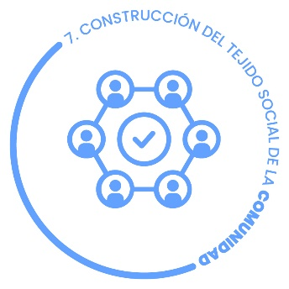 | CONSTRUCCIÓN DEL TEJIDO SOCIAL DE LA COMUNIDAD
 | “Tejido social” es una metáfora para referirnos al entramado de relaciones que configuran lo que llamamos realidad social. Así, por tejido social entendemos un proceso histórico de configuración de vínculos sociales e institucionales que favorecen la cohesión y la reproducción de la vida social. Construir el tejido social es fundamental para garantizar la gobernabilidad y el bienestar de los habitantes de una entidad y, como tal, refleja el grado de pertenencia, solidaridad y cohesión existentes en un grupo de individuos.

 | 0% | 25% | 50% | 75% | 100% | SEMAFORO
Participación pro-activa de la CAC en su comunidad: La CAC es corresponsable con su comunidad y propone iniciativas, proyectos o acciones para atender los problemas y las necesidades, buscando el bien común y la mejora en la calidad de vida. |  |  |  |  |  | 75%
Solidaridad: La CAC colabora solidariamente entre sus miembros y con la comunidad, por iniciativa propia o cuando es invitada a participar ante diversas necesidades o urgencias. |  |  |  |  |  | 100%
 | PROMEDIO INDICADOR |  |  |  |  | 88%

 |  |  |  |  |  | _
 |  |  |  |  |  | _
INCLUSIÓN ECONÓMICA

 |  |  |  |  |  | _
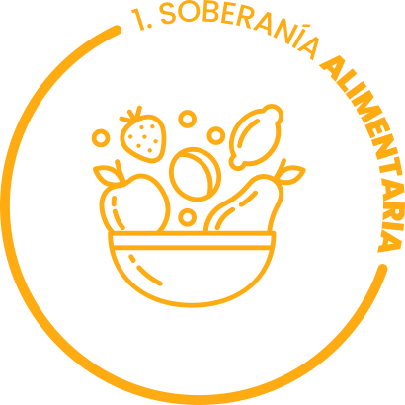 | SOBERANÍA ALIMENTARIA
 | Es el derecho de los pueblos a definir sus propias políticas y estrategias sustentables de producción, distribución y consumo de alimentos con base en la pequeña y mediana producción.

 | 0% | 25% | 50% | 75% | 100% | SEMAFORO
Producción de alimentos suficientes en cantidad: La CAC produce alimentos que cubren completamente las necesidades de alimentación de sus miembros y permite compartir, hacer trueque o comercializar el excedente dentro de la CAC o la comunidad local. |  |  |  |  |  | 75%
Producción para el autoconsumo: La CAC orienta y motiva a producir alimentos principalmente para su autoconsumo y satisfacer así sus necesidades de alimentación y las de la comunidad local. |  |  |  |  |  | 75%
Tratamiento orgánico a cultivos: Los sembradores de la CAC producen alimentos sanos aplicando a los cultivos biofertilizantes, compostas, caldos minerales, lixiviado de lombrices, entre otros. |  |  |  |  |  | 75%
Variedad de alimentos: Las y los sembradores de la CAC producen en conjunto una variedad importante de alimentos (granos, verduras, frutas, etc.) y que se complementan con animales de traspatio. |  |  |  |  |  | 75%
 | PROMEDIO INDICADOR |  |  |  |  | 75%

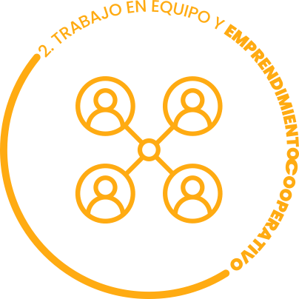 | Trabajo en equipo y emprendimiento cooperativo.
 | Emprendimiento:
 | Inicio de una actividad que exige esfuerzo o trabajo, o tiene cierta importancia o envergadura. El emprendimiento requiere estar dispuesto a tomar riesgos relacionados con el tiempo, el dinero, y el trabajo arduo.
 | La cooperación:
 | La cooperación es, en la mayoría de las culturas, un valor social y ético, es decir, un comportamiento apreciable y valorado. En ese sentido, las personas con disposición a la cooperación y la solidaridad suelen ser valoradas, quizá porque el egoísmo y el individualismo parecen ser intrínsecos a la naturaleza humana.
 | 0% | 25% | 50% | 75% | 100% | SEMAFORO
Organización colectiva para resolver las necesidades de producción: Las y los sembradores de la CAC se organizan grupalmente para resolver sus necesidades de producción y lograr sus objetivos. Reconocen que la unión y la organización los hace más fuertes. |  |  |  |  |  | 100%
Comercialización de productos: La CAC promueve experiencias de comercialización personal y grupal de sus productos y cosechas, en la comunidad y más allá de ella, participando en los “Tianguis Campesinos” y otros espacios de comercialización. |  |  |  |  |  | 75%
Valor agregado: En la CAC existen experiencias de valor agregado de algunos de sus productos, estas experiencias son promovidas y acompañadas por el equipo de técnicos y facilitadores del Programa. |  |  |  |  |  | 50%
Consolidación de emprendimientos: La CAC cuenta con un plan o ruta establecida y clara para el desarrollo de emprendimientos de valor agregado, familiares o grupales; tiene información clara sobre las distintas figuras legales (tipos, características, requisitos, obligaciones, ventajas, etc.), se cuenta con el acompañamiento y asesoría en dicho plan o ruta que permite ir avanzando y logrando las metas. |  |  |  |  |  | 50%
 | PROMEDIO INDICADOR |  |  |  |  | 69%

 | Cultura del Ahorro y Finanzas Sociales.
 | La cultura del ahorro:
 | La cultura de ahorro representa hacerse consciente de la importancia de ahorrar y la repercusión que puede tener ese ahorro para el futuro, por lo tanto, mientras a más temprana edad creemos el hábito del ahorro mejor serán los resultados. Tomando en cuenta que ahorrar no se trata solo de cantidad sino de constancia y de crear esos hábitos financieros que proporcione independencia y solidez económica para enfrentar situaciones cotidianas.
 | Finanzas Sociales:
 | Cuando se aborda este tema se suele hacer énfasis en la necesidad de elaborar un presupuesto como instrumento de planeación y control de los gastos, buscando que los egresos no superen los ingresos y, al mismo tiempo, se logren unas metas determinadas. Para el caso de una familia siempre se buscará un bienestar en función de: alimentación, vivienda, vestido, salud, educación, pensión, transporte, descanso, etc.
 | 0% | 25% | 50% | 75% | 100% | SEMAFORO
Ahorro voluntario. En la CAC hay experiencias exitosas de ahorro voluntario personal o colectivo, donde hay rendición de cuentas claras, confianza y buen manejo de los recursos. Esto les ayuda a resolver imprevistos y mejorar su calidad de vida. |  |  |  |  |  | 50%
Inversión en bienes de producción. En la CAC parte del ahorro o de los ingresos de los sembradores se invierten en herramientas y medios para mejorar la producción de sus cultivos o emprendimientos. |  |  |  |  |  | 75%
Mejora en la calidad de vida de las familias. En la CAC la mayoría de las y los sembradores planean y destinan una parte mayor de sus ingresos en mejorar su calidad de vida: alimentación, vivienda, salud, educación, vestido, transporte, etc. |  |  |  |  |  | 75%
Inversión del ahorro institucional en emprendimientos de valor agregado. En la CAC la mayoría de las y los sembradores han optado libremente por invertir una parte de su ahorro institucional en sus emprendimientos de valor agregado. |  |  |  |  |  | 75%
 | PROMEDIO INDICADOR |  |  |  |  | 69%

 | Equidad De Género
 | La igualdad entre mujeres y hombres es una cuestión de derechos humanos y una condición de justicia social; es también una cuestión básica, indispensable y fundamental para la igualdad entre las personas, para el desarrollo y para la paz. Una nueva relación fundada sobre la igualdad mujeres y hombres es una condición básica para un desarrollo duradero ejecutado por y para el conjunto de la población.

 | 0% | 25% | 50% | 75% | 100% | SEMAFORO
Ocupación de cargos. Un número importante de mujeres ocupan un cargo en el comité, y la presidencia de la CAC no está reservada para los hombres. |  |  |  |  |  | 50%
Participación igualitaria. Se han identificado colectivamente las dinámicas culturales y sociales que inhiben la participación de las mujeres en la CAC y se han transformado. Hombres y mujeres participan en la CAC de forma igualitaria. |  |  |  |  |  | 75%
Trabajo equitativo. El trabajo de hombres y mujeres tiene el mismo valor. El género no es el factor determinante para decidir el reparto de tareas. |  |  |  |  |  | 0%
Masculinidades positivas. Los hombres son capaces de reconocer conductas y patrones patriarcales, en sí mismos y en otros, y hacen procesos para transformarlos de manera positiva. |  |  |  |  |  | 50%
 | PROMEDIO INDICADOR |  |  |  |  | 44%

 |  |  |  |  |  | _
 |  |  |  |  |  | _
SUSTENTABILIDAD

 |  |  |  |  |  | _
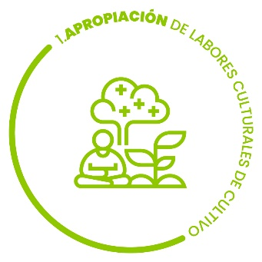 | Apropiación de labores culturales de producción MIAF y SAF.
 | Las labores culturales son aquellas actividades de mantenimiento y cuidado que se llevan a cabo durante toda la producción de cualquier tipo de planta ya sea a campo abierto o en agricultura protegida. Cuando se produce se realizan prácticas de manejo que son compatibles con las prácticas culturales de la población local.
 | 0% | 25% | 50% | 75% | 100% | SEMAFORO
Planeación de la plantación: Los sembradores de la CAC son autónomos y tienen iniciativa para realizar la planeación de su plantación haciendo que sea diversa, ordenada y productiva. |  |  |  |  |  | 75%
Apropiación de los sistemas MIAF y Saf: Los sembradores de la CAC han establecido en sus parcelas estos sistemas, están convencidos de sus beneficios alimentarios, económicos y ambientales y reproducen las labores culturales aprendidas. |  |  |  |  |  | 75%
Insumos orgánicos: La CAC realiza los insumos orgánicos necesarios para sus cultivos, son autónomos en la elaboración, la adquisición de la materia prima y la aplicación de sus productos. |  |  |  |  |  | 50%
 | PROMEDIO INDICADOR |  |  |  |  | 67%

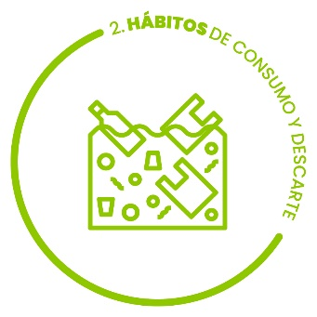 | Hábitos de consumo y descarte
 | Todos necesitamos producir y consumir. La cuestión es qué efecto tiene sobre el conjunto de la vida aquello que producimos y consumimos. El consumo responsable permite replantear nuestras necesidades y la forma en que las satisfacemos. El consumo responsable invita también a que cada persona se replantee la posibilidad de reducir su impacto social y ambiental evitando el consumo superfluo. Para ello es posible optar por adoptar pequeñas acciones como el trueque/intercambio, la renta de ciertos artículos, reutilización, donación, reparación, etc., con la finalidad de extender la vida útil de ciertos productos, generar menor cantidad de residuos y, principalmente, evitar un consumo excesivo.
 | 0% | 25% | 50% | 75% | 100% | SEMAFORO
Conciencia de lo que se consume: los sembradores de la CAC han concientizado sobre sus hábitos de consumo y adquieren prioritariamente artículos de primera necesidad (herramientas de trabajo, transporte, productos de la canasta básica, vivienda, vestido, calzado, medicinas, servicio eléctrico, etc. |  |  |  |  |  | 25%
Hábitos alimenticios: Los sembradores de la CAC priorizan el consumo de productos locales y evitan el consumo de comida chatarra, enlatados y bebidas embotelladas. |  |  |  |  |  | 25%
Tratamiento de la basura: Los sembradores de la CAC transforman y aprovechan sus desechos orgánicos (hojarasca, desechos de cocina, pastos) e inorgánicos (plásticos, vidrio, latas, cartón) y evitan la quema de basura . |  |  |  |  |  | 50%
 | PROMEDIO INDICADOR |  |  |  |  | 33%

 | Acciones y saberes que promueven el cuidado y la restauración del medio ambiente.
 | El cuidado del medio ambiente representa a todas aquellas conductas que los seres vivos deben tomar en pro a la salud de la naturaleza, con el fin de hacerlo un medio con más oportunidades y más provechos que satisfacen la vida de todas las generaciones. Hoy en día se hace imprescindible mantener un ambiente bien cuidado para prolongar la vida de todos los seres vivos. Es imposible mantener un ambiente cuidado, cuando todo lo que lo constituye se encuentra alterado y cuando ninguno de ellos es capaz de darse cuenta del daño.
 | 0% | 25% | 50% | 75% | 100% | SEMAFORO
Concientización: Los miembros de la CAC conocen los problemas ambientales de su comunidad (inundaciones, sequías, surada, etc.) y tienen conciencia de la crisis climática global. |  |  |  |  |  | 50%
Prácticas de cuidado: Los miembros de la CAC reconocen que su modo de cultivar la tierra cuida, respeta y es armoniosa con el medio ambiente, identifican las prácticas dañinas y contaminantes usados por algunos sembradores que no pertenecen al programa. |  |  |  |  |  | 75%
Promoción: Los miembros de la CAC promueven las prácticas de cuidado del medio ambiente y el respeto de los ecosistemas en sus familias y comunidad. |  |  |  |  |  | 50%
 | PROMEDIO INDICADOR |  |  |  |  | 58%

 | SALUD COMUNITARIA:
 | Por salud entendemos la experiencia de bienestar e integridad del cuerpo y de la mente, caracterizada por una aceptable ausencia de condiciones patológicas y, consecuentemente, por la capacidad de la persona para conseguir sus metas vitales y para funcionar en un contexto social y laboral habitual.
 | La salud comunitaria comprende el proceso vital de carácter histórico social y cultural, determinado por el acceso a los bienes y servicios que promueven el bienestar biopsicosocial evidenciado como crecimiento y desarrollo grupal e individual con carácter humano, sustentable y libertario.
 | 0% | 25% | 50% | 75% | 100% | SEMAFORO
Autocuidado de la salud: La CAC promueve el cuidado de la salud personal y familiar, mediante la concientización en los hábitos de consumo, medidas de higiene, alimentación sana y balanceada y manejo de las emociones. |  |  |  |  |  | 75%
Producción de alimentos sanos: La CAC no utiliza pesticidas y fertilizantes químicos en la producción de alimentos como estrategia para cuidar la salud familiar y comunitaria. |  |  |  |  |  | 75%
Conocimiento y uso de la herbolaria local: La CAC promueve acciones para reproducir plantas medicinales, conocer y usar la herbolaria local en la prevención y tratamiento de algunas enfermedades. |  |  |  |  |  | 25%
 | PROMEDIO INDICADOR |  |  |  |  | 58%

 |  |  |  |  |  | _
 | Indicador |  |  |  |  | SEMAFORO
Organización comunitaria | 1 | Identidad y valores compartidos. |  |  |  | 75%
 | 2 | Consecución eficiente de objetivos. |  |  |  | 50%
 | 3 | Integración y resolución de conflictos. |  |  |  | 63%
 | 4 | Participación y relaciones democráticas e igualitarias. |  |  |  | 50%
 | 5 | Liderazgo positivo. |  |  |  | 50%
 | 6 | Capacidad de gestión, articulación y autonomía. |  |  |  | 58%
 | 7 | Construcción del tejido social de la comunidad. |  |  |  | 88%
Inclusión económica y social | 8 | Soberanía alimentaria. |  |  |  | 75%
 | 9 | Trabajo en equipo y emprendimiento cooperativo. |  |  |  | 69%
 | 10 | Cultura del ahorro y finanzas sociales. |  |  |  | 69%
 | 11 | Equidad de Género. |  |  |  | 44%
Sustentabilidad | 12 | Apropiación de labores culturales de cultivo (MIAF y SAF) |  |  |  | 67%
 | 13 | Hábitos de consumo y descarte |  |  |  | 33%
 | 14 | Acciones y saberes que promueven el cuidado y la restauración del medio ambiente. |  |  |  | 58%
 | 15 | Salud comunitaria. |  |  |  | 58%

Gráficas
Identidad y valores compartidos. |  | 75%
Consecución eficiente de objetivos. |  | 50%
Integración y resolución de conflictos. |  | 63%
Participación y relaciones democráticas e igualitarias. |  | 50%
Liderazgo positivo. |  | 50%
Capacidad de gestión, articulación y autonomía. |  | 58%
Construcción del tejido social de la comunidad. |  | 88%
Soberanía alimentaria. |  | 75%
Trabajo en equipo y emprendimiento cooperativo. |  | 69%
Cultura del ahorro y finanzas sociales. |  | 69%
Equidad de Género. |  | 44%
Apropiación de labores culturales de cultivo (MIAF y SAF) |  | 67%
Hábitos de consumo y descarte |  | 33%
Acciones y saberes que promueven el cuidado y la restauración del medio ambiente. |  | 58%
Salud comunitaria. |  | 58%

